入力・提出方法
入力、提出方法

aaaaaaaaaaaaaaaaaaaaaa
補助対象経費の支払日が、この期間に含まれていることをご確認ください。
こちらに「第一表」（第１表）と記載されているか、ご確認ください。

①確定申告書において上記吹き出しの内容をご確認ください。
②県Webページ上の「消費税仕入控除税額に係るフローチャート」で返還の有無を確認 いただいたうえで、「概要」シートの該当する箇所に記入してください。
③jGrants上の報告フォームの該当する箇所に本エクセルファイル及び必要な添付書類を アップロードしてください。

概要
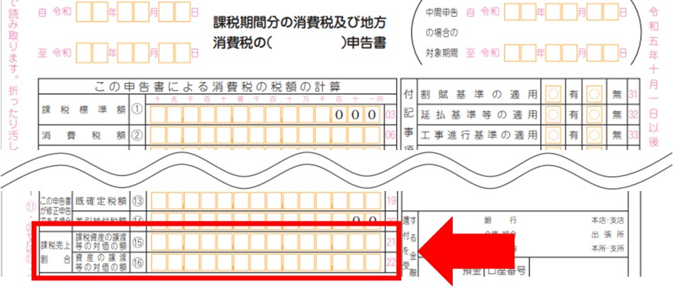
令和６年度愛知県電子処方箋普及促進事業費補助金
消費税及び地方消費税に係る仕入控除税額報告書（添付書類）

《記載方法》
①入力が必要な箇所（以下の網掛け部分以外は入力不要です。）
 | ：全事業者入力必須
 | ：返還の有無等（G列）において、「返還あり（一括比例配分方式）」又は「返還あり（個別対応方式）」を選択した事業者のみ入力必須
 | ：返還の有無等（G列）において、「返還なし（消費税の申告義務がない）」又は「返還なし（特定収入割合が５％超）」を選択した事業者のみ入力必須
 | （「返還なし（消費税の申告義務がない）」又は「返還なし（特定収入割合が５％超）」を選択したときのみ網掛け「青」のセルが表示されます。）
②施設ごとに記載が必要です。B～D列については、県補助金申請時に添付した経費精算書の内容を転写してください。
③補助金確定額（E列）は補助金申請時の申請額と同額なので、県補助金申請時に添付した経費精算書の「申請額」の金額を入力してください。
④②及び③の作業を行う際は、経費精算書の該当箇所をコピーした後、そのままペーストするのではなく、「値として貼り付け」をしてください。
⑤返還の有無等（G列）は該当するものをプルダウン選択して下さい。
※行数が足りない場合、合計の行の１つ上の行に非表示にした行がありますので、再表示させてから入力してください。

Excelの計算式がうまく機能しない、プルダウン選択ができない等、このExcelでは入力ができない場合の対処方法
→個別に対応しますので、以下のメールアドレスに必要書類を添付の上、メールにて申し出てください。
送付先メールアドレス：iyaku@pref.aichi.lg.jp
メールに添付するもの：県補助金申請時に提出した経費精算書Excel
メールの件名：【電子処方箋仕入額控除】と記載してください。
法人名／屋号
補助金の区分
補助金確定額（合計）
基準期間における課税売上高（税抜） |  |  | 円
特定収入割合 |  |  | ％
 |  |  |  |  |  |  |  |  |  |  |  |  |  | （単位：円）
補助金の区分 | ７桁の保険医療機関コード | 施設名 | 施設住所 | 補助金 確定額 | 返還の有無等 | 仕入控除税額 （施設等からの返還額） | 返還あり（一括比例配分方式、個別対応方式の場合） |  |  |  |  |  |  |  | 備考
 |  |  |  |  |  |  | 課税売上割合 |  |  | 補助対象経費の課税仕入の割合 （10％分） |  | 補助対象経費の課税仕入の割合 （８％分） |  | 対象経費の 総額
 |  |  |  |  |  |  | 課税対象売上 | 総売上 | 割合 | 一括：課税仕入 個別：課税売上対応分 | 個別：共通対応分 | 一括：課税仕入 個別：課税仕入対応分 | 個別：共通対応分
#N/A |  |  |  |  |  | 0
#N/A |  |  |  |  |  | 0
#N/A |  |  |  |  |  | 0
#N/A |  |  |  |  |  | 0
#N/A |  |  |  |  |  | 0
#N/A |  |  |  |  |  | 0
#N/A |  |  |  |  |  | 0
#N/A |  |  |  |  |  | 0
#N/A |  |  |  |  |  | 0
#N/A |  |  |  |  |  | 0
#N/A |  |  |  |  |  | 0
#N/A |  |  |  |  |  | 0
#N/A |  |  |  |  |  | 0
#N/A |  |  |  |  |  | 0
#N/A |  |  |  |  |  | 0
#N/A |  |  |  |  |  | 0
#N/A |  |  |  |  |  | 0
#N/A |  |  |  |  |  | 0
#N/A |  |  |  |  |  | 0
#N/A |  |  |  |  |  | 0
合計 | － | － | － | 0 | － | 0 | － | － | － | － | － | － | － | －
＜課税売上割合の金額について＞
確定申告書の赤枠の箇所に記載されています。
J列…確定申告書の「課税資産の譲渡等の対価の額⑮」の金額を入力
K列…確定申告書の「資産の譲渡等の対価の額⑯」の金額を入力

補助金確定額の合計（E125セル）が、jGrants消費税及び地方消費税に係る仕入控除税額の報告フォームにある「補助金確定額（参考）」の金額と一致していることを確認してください。

